NDF-03
 | Municipio de San Felipe |  | Ejercicio: | 2024
 | Notas de Disciplina Financiera |  | Periodicidad: | Trimestral
 | Correspondiente del 1 de Enero al 31 de Diciembre de 2024 |  | Corte: | 4

 |  | 3. Pasivo Circulante al Cierre del Ejercicio (ESF-12):
 | Municipio de San Felipe
 | Informe de cuentas por pagar y que integran el pasivo circulante al cierre del ejercicio
 | Ejercicio 2024

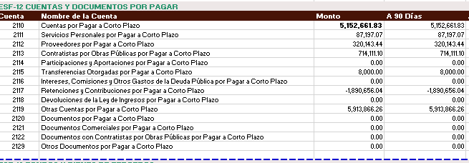

 |  | Favor de ver el instructivo de esta nota (NDF-03):
 |  | Se informará al 31 de diciembre de 2024

“Bajo protesta de decir verdad declaramos que los Estados Financieros y sus notas, son razonablemente correctos y son responsabilidad del emisor”

